Лист1
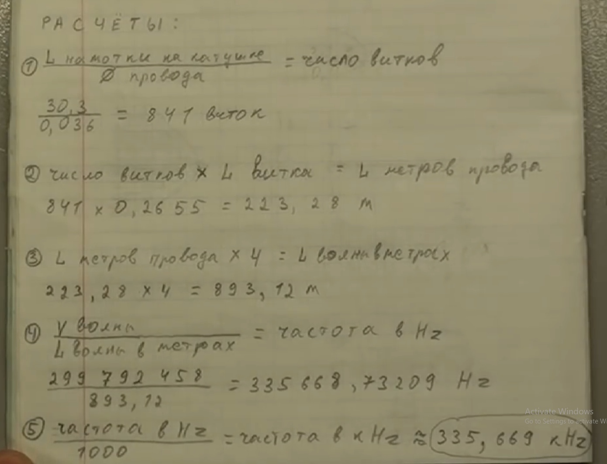
Скорость света | 299792458 | м/с
Длина намотки | 75 | м | -32.5
Длинна х 4 | 300 | м |  | гармоники вниз
частота | 999308.19333 | Гц | 1 | 999308.19333
частота | 0.99930819333 | МГц | 2 | 499654.09667
 |  |  | 3 | 333102.73111
 |  |  | 4 | 249827.04833
 |  |  | 5 | 199861.63867
 |  |  | 6 | 166551.36556
 |  |  | 7 | 142758.31333
 |  |  | 8 | 124913.52417 | 124.91352417
 |  |  | 9 | 111034.2437 | 111.0342437
 |  |  | 10 | 99930.819333 | 99.930819333
 |  |  | 11 | 90846.199394 | 90.846199394
 |  |  | 12 | 83275.682778 | 83.275682778
 |  |  | 13 | 76869.861026 | 76.869861026
 |  |  | 14 | 71379.156667 | 71.379156667
 |  |  | 15 | 66620.546222 | 66.620546222
 |  |  | 16 | 62456.762083 | 62.456762083
 |  |  | 17 | 58782.834902 | 58.782834902
 |  |  | 18 | 55517.121852 | 55.517121852
 |  |  | 19 | 52595.16807 | 52.59516807
 |  |  | 20 | 49965.409667 | 49.965409667
 |  |  | 21 | 47586.104444 | 47.586104444
 |  |  | 22 | 45423.099697 | 45.423099697
 |  |  | 23 | 43448.182319 | 43.448182319
 |  |  | 24 | 41637.841389 | 41.637841389
 |  |  | 25 | 39972.327733 | 39.972327733
 |  |  | 26 | 38434.930513 | 38.434930513
 |  |  | 27 | 37011.414568 | 37.011414568
 |  |  | 28 | 35689.578333 | 35.689578333
 |  |  | 29 | 34458.903218 | 34.458903218
 |  |  | 30 | 33310.273111 | 33.310273111
 |  |  | 31 | 32235.748172 | 32.235748172
 |  |  | 32 | 31228.381042 | 31.228381042
 |  |  | 33 | 30282.066465 | 30.282066465
 |  |  | 34 | 29391.417451 | 29.391417451

Лист2
 |  |  |  | x | y
текущая емкость | 2.70E-10 | 270 | pF | емкость | частота
текущая частота | 1.45E+06 |  |  | 270 | 1450 | 560 | 10
Xc = 1/(2πƒC) | 4.07E+02 |  |  | 560 | 1280 | 2340
Xl = 2πƒL | 4.07E+02 |  |  | 680 | 1127
текущая индуктивность | 4.46E-05

искомая частота | 1.00E+06
xl | 2.80E+02 |  |  | 560 | 1492.88 | 4.52E+02 | 1.00E+00
xc | 2.80E+02
искомая емкость | 5.68E-10 | 567.675 | pF

